상품제안서
다용도 사계절 인테리어 메모리폼 방석 | 상품코드: F27283

 |  |  |  |  |  |  | 02-412-0044 | www.easy1.co.kr
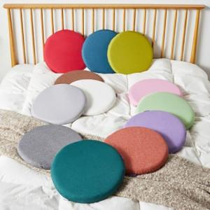

【상세/제작정보】 | 기본 수량 별도 문의

【인쇄/포장옵션】 | 실크 / 포장불가능

【공급단가】 | 수량 | 20~ | 50~ | 100~ | 300~ | 500~
*VAT별도 | 단가 | 18,000원 | 17,700원 | 17,250원 | 16,950원 | 16,500원

【상품 URL】 | http://www.easy1.co.kr/src/goods_detail.php?gdno=27283

